Putaran 1
ALGORITMA AES

Plaintext | Kelompok Enam
Kunci | Silaturahmi
Algoritma | AES 128 bit -> 16 byte

 | K | m | space | m |  | S | t | h | null
 | e | p | E | null |  | i | u | m | null
 | l | o | n | null |  | l | r | i | null
 | o | k | a | null |  | a | a | null | null

 |  | Konversi Teks Ke Hexadecimal
 | https://berhitung.id/konversi/bilangan/ascii-ke-heksadesimal
 | 4B | 6D | 20 | 6D |  | 53 | 74 | 68 | 0
 | 65 | 70 | 45 | 0 |  | 69 | 75 | 6D | 0
 | 6C | 6F | 6E | 0 |  | 6C | 72 | 69 | 0
 | 6F | 6B | 61 | 0 |  | 61 | 61 | 0 | 0

 | Konversi HExaDecimal ke Biner
 | https://berhitung.id/konversi/bilangan/heksadesimal-ke-biner
 | 01001011 | 01101101 | 00100000 | 01101101 |  | 01010011 | 01110100 | 01101000 | 00000000
 | 01100101 | 01110000 | 01000101 | 00000000 |  | 01101001 | 01110101 | 01101101 | 00000000
 | 01101100 | 01101111 | 01101110 | 00000000 |  | 01101100 | 01110010 | 01101001 | 00000000
 | 01101111 | 01101011 | 01100001 | 00000000 |  | 01100001 | 01100001 | 00000000 | 00000000

 | Initial Round XoR

 | 01001011 | XoR | 01010011 |  | 00011000 |  | 00100000 | XoR | 01100001 |  | 01000001 |  | Hasil | 00011000 | 00011001 | 01000001 | 01101101
 | 01100101 | XoR | 01101001 |  | 00001101 |  | 01000101 | XoR | 01101101 |  | 00101000 |  |  | 00001101 | 00000101 | 00101000 | 00000000
 | 01101100 | XoR | 01101100 |  | 00000000 |  | 01101110 | XoR | 01101001 |  | 00000111 |  |  | 00000000 | 00011101 | 00000111 | 00000000
 | 01101111 | XoR | 01100001 |  | 00001110 |  | 01100001 | XoR | 00000000 |  | 00100011 |  |  | 00001110 | 00001010 | 00100011 | 00000000
 |  |  |  |  |  |  |  |  |  |  |  |  |  |  |  |  |  | konversi ke hexadecimal ulang
 | 01101101 | XoR | 01110100 |  | 00011001 |  | 01101101 | XoR | 00000000 |  | 01101101 |  | Hasil Hexa | 18 | 19 | 41 | 6D | 18 | 19 | 41 | 6D
 | 01110000 | XoR | 01110101 |  | 00000101 |  | 00000000 | XoR | 00000000 |  | 00000000 |  |  | D | 5 | 28 | 0 | 44 | 35 | 28 | 30
 | 01101111 | XoR | 01110010 |  | 00011101 |  | 00000000 | XoR | 00000000 |  | 00000000 |  |  | 0 | 1D | 7 | 0 | 30 | 1D | 37 | 30
 | 01101011 | XoR | 01100001 |  | 00001010 |  | 00000000 | XoR | 00000000 |  | 00000000 |  |  | E | A | 23 | 0 | 45 | 41 | 23 | 30

 | Hasil XoR |  |  |  |  |  |  |  |  | Tabel S -BOX
 | 18 | 19 | 41 | 6D |  |  |  |  | 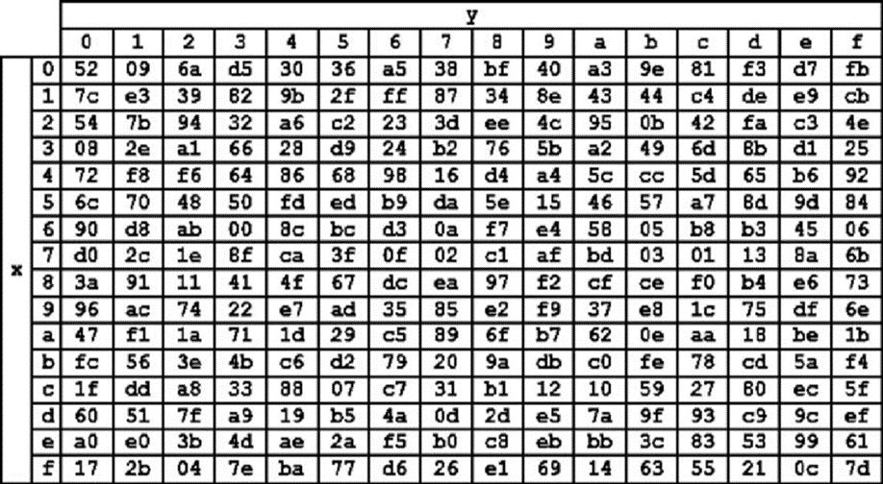 |  |  |  |  |  |  |  |  | konversi ulang hexadesimal ke biner
 | 44 | 35 | 28 | 30 |  |  |  |  |  |  |  |  |  |  |  |  |  | 00011000 | 00011001 | 01000001 | 01101101
 | 30 | 1D | 37 | 30 |  |  |  |  |  |  |  |  |  |  |  |  |  | 01000100 | 00110101 | 00101000 | 00110000
 | 30 | 41 | 23 | 30 |  |  |  |  |  |  |  |  |  |  |  |  |  | 00110000 | 00011101 | 00110111 | 00110000
 |  |  |  |  |  |  |  |  |  |  |  |  |  |  |  |  |  | 00110000 | 01000001 | 00100011 | 00110000
 | Proses Sub-bytes menggunakan tabel S-Box

 | 34 | 8e | f8 | b3 |  |  |  |  |  |  |  |  |  |  |  |  |  | konversi ulang biner ke hexadesimal
 | 86 | d9 | ee | 8 |  |  |  |  |  |  |  |  |  |  |  |  |  | 18 | 19 | 41 | 6D
 | 8 | de | b2 | 8 |  |  |  |  |  |  |  |  |  |  |  |  |  | 44 | 35 | 28 | 30
 | 8 | f8 | 32 | 8 |  |  |  |  |  |  |  |  |  |  |  |  |  | 30 | 1D | 37 | 30
 |  |  |  |  |  |  |  |  |  |  |  |  |  |  |  |  |  | 30 | 41 | 23 | 30
 |  | Proses Shift Rows

 | 34 | 8e | f8 | b3 | Baris 1 Tidak digeser
 | 86 | d9 | ee | 8 | Geser 1
 | 8 | de | b2 | 8 | Geser 2
 | 8 | f8 | 32 | 8 | Geser 3

 |  | Hasil Shift Rows
 | 34 | 8e | f8 | b3
 | d9 | ee | 8 | 86
 | b2 | 8 | 8 | de
 | 8 | 8 | f8 | 32

 | Proses Mix Column

 | 02 | 03 | 01 | 01 |  | 34 | 8e | f8 | b3
 | 01 | 02 | 03 | 01 | * | d9 | ee | 8 | 86
 | 01 | 01 | 02 | 03 |  | b2 | 8 | 8 | de
 | 03 | 01 | 01 | 02 |  | 8 | 8 | f8 | 32

 |  |  |  |  |  |  |  |  |  |  | https://www.fendiali.net/kalkulator/biner
 | 00000010 | 00000011 | 00000001 | 00000001 |  | 00110100 | 10001110 | 11111000 | 10110011 |  | 00110110 | 10001101 | 11111001 | 10110010
 | 00000001 | 00000010 | 00000011 | 00000001 | * | 11011001 | 11101110 | 00001000 | 10000110 | = | 11011000 | 11101100 | 00001011 | 10000111
 | 00000001 | 00000001 | 00000010 | 00000011 |  | 10110010 | 00001000 | 00001000 | 11011110 |  | 10110011 | 00001001 | 00001010 | 01000111
 | 00000011 | 00000001 | 00000001 | 00000010 |  | 00001000 | 00001000 | 11111000 | 00110010 |  | 00001011 | 00001001 | 11111001 | 00110000

 | Konversi Hexa
 | 36 | 8D | F9 | B2
 | D8 | EC | B | 87
 | B3 | 9 | A | 47
 | B | 9 | F9 | 30

 | Hasil putaran pertama adalah
 | 36 D8 B3 B | 8D EC 9 9 | F9 B A F9 | B2 87 47 30

 | Lanjut putaran selanjut nya sampe 10x putaran

